OUTROS
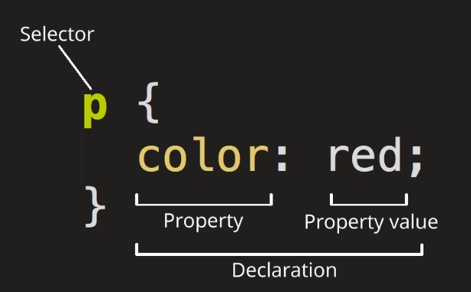
Confira todos os elementos input do HTML:
Tipo | Função
button | Define um botão clicável (usado principalmente com um JavaScript para ativar um script)
checkbox | Define uma caixa de seleção para seleção de várias opções
color | Define um seletor de cores em hexadecimal
date | Define um controle para selecionar data (ano, mês, dia (sem hora))
datetime-local | Define um controle para selecionar data e hora (ano, mês, dia, hora (sem fuso horário)
email | Define um campo para entrar com endereço de e-mail
file | Define um campo para selecionar um arquivo e um botão "Procurar" (para uploads de arquivo)
hidden | Define um campo oculto
image | Define uma imagem como o botão de envio
month | Define um controle para selecionar mês e ano (sem fuso horário)
number | Define um campo para selecionar um número inteiro
password | Define um campo para senha
radio | Define um botão de opção para seleção única
range | Define um controle de intervalo (como um controle deslizante)
reset | Define um botão para reinicar o preenchimento do formulário
search | Define um campo de texto para inserir uma string de pesquisa
submit | Define um botão para enviar os dados do formulário
tel | Define um campo para inserir um número de telefone
text | Input padrão. Define um campo de texto de linha única
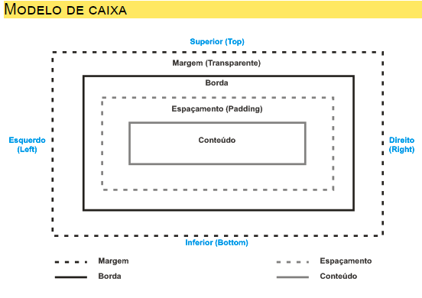
time | Define um controle para inserir um horário (sem fuso horário)
url | Define um campo para inserir uma URL
week | Define um controle para selecionar semana e ano (sem fuso horário)

